상품제안서
플라이토 80W 고속 노트북PD 멀티충전기 5포트 | 상품코드: S02192

 |  |  |  |  |  |  | 02-713-8555 | www.synergygift.co.kr
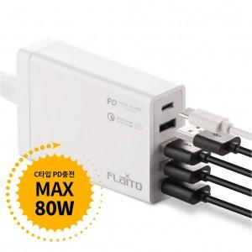

【상세/제작정보】

【인쇄/포장옵션】 | 레이저, 풀칼라 / 포장지포장

【공급단가】 | 수량 | 50~ | 100~ | 500~ | 1,000~ | 2,000~
*VAT별도 | 단가 | 35,100원 | 33,800원 | 32,500원 | 31,200원 | 30,420원

【상품 URL】 | https://www.synergygift.co.kr:443/src/goods_detail.php?gdno=18330

